Sheet1
No | Test Scenario | Test Case | Test Category | Pre-Condition | Test Steps Description | Test Data | Expected Result | Actual Result | Status (Pass/Fail/Not yet) | Screenshoot
1 | Cek Fungsi Login | User admin dapat melakukan login dengan username dan password valid | Positif | User telah memiliki email dan password untuk login | 1. Membuka halaman Login 2. Mengisi email dengan valid 3. Mengisi password dengan valid 4.Klik button login | Email: superadmin@gmail.com Password: password | User admin dapat login | User admin dapat login | Pass
2 | Cek Fungsi Login | User admin login dengan invalid username dan invalid password | Negatif | User telah memiliki email dan password untuk login | 1. Membuka halaman Login 2. Mengisi email dengan invalid email 3. Mengisi password dengan invalid password 4.Klik button login | Email: supermin@gmail.com Password: pass | User admin gagal login | User admin gagal login | Pass | 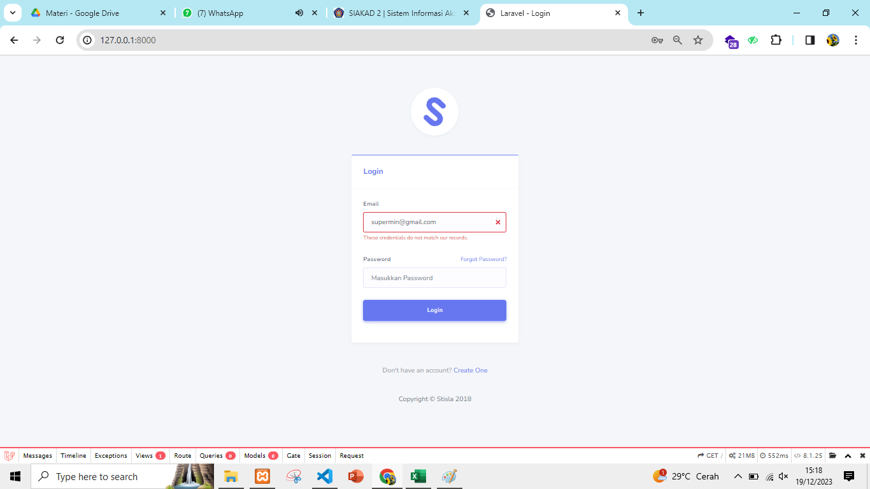
3 | Cek Fungsi Login | User admin login dengan invalid username dan valid password | Negatif | User telah memiliki email dan password untuk login | 1. Membuka halaman Login 2. Mengisi email dengan invalid email 3. Mengisi password dengan valid password 4.Klik button login | Email: supermin@gmail.com Password: password | User admin gagal login | User admin gagal login | Pass | 
4 | Cek Fungsi Login | User admin login dengan valid username dan invalid password | Negatif | User telah memiliki email dan password untuk login | 1. Membuka halaman Login 2. Mengisi email dengan valid email 3. Mengisi password dengan invalid password 4.Klik button login | Email: supermin@gmail.com Password: ps | User admin gagal login | User admin gagal login | Pass
5 | Cek Fungsi Login | User admin login dengan mengosongkan atau blank email | Negatif | User telah memiliki email dan password | 1. Membuka halaman Login 2.Mengosongkan inputan email 3. Mengisi password dengan valid password 4.Klik button login | Email: Password: password | User admin gagal login | User admin gagal login | Pass
6 | Cek Fungsi Login | User admin login dengan mengosongkan atau blank password | Negatif | User telah memiliki email dan password untuk login | 1. Membuka halaman Login 2. Mengisi email dengan valid email 3. Mengosongkan inputan password 4.Klik button login | Email: superadmin@gmail.com Password: | User admin gagal login | User admin gagal login | Pass
7 | Cek Fungsi Create User | User admin dapat melakukan tambah data user | Positif | User telah masuk ke halaman user list | 1. Membuka halaman user list 2. Klik button create new user 3. Menginputkan nama 4. Menginputkan email 5. Menginputkan password 6. klik button submit | nama: baru email:baru@gmail.com password:1234567890 | User admin berhasil menambah user baru | User admin berhasil menambah user baru | Pass
8 | Cek Fungsi Create User | User admin tidak dapat melakukan tambah data user dengan invalid email | Negatif | User telah masuk ke halaman user list | 1. Membuka halaman user list 2. Klik button create new user 3. Menginputkan nama 4. Menginputkan email 5. Menginputkan password 6. klik button submit | nama: baru email:baru.com password:1234567890 | User admin gagal menambah user baru | User admin gagal menambah user baru | Pass
9 | Cek Fungsi Create User | User admin tidak dapat melakukan tambah data user dengan mengosongkan atau blank field nama | Negatif | User telah masuk ke halaman user list | 1. Membuka halaman user list 2. Klik button create new user 3. Mengosongkan field nama 4. Menginputkan email 5. Menginputkan password 6. klik button submit | nama: email:baru.com password:1234567890 | User admin gagal menambah user baru | User admin gagal menambah user baru | Pass
10 | Cek Fungsi Create User | User admin tidak dapat melakukan tambah data user dengan mengosongkan atau blank field email | Negatif | User telah masuk ke halaman user list | 1. Membuka halaman user list 2. Klik button create new user 3. Menginputkan nama 4. Mengosongkan field email 5. Menginputkan password 6. klik button submit | nama: baru email: password:1234567890 | User admin gagal menambah user baru | User admin gagal menambah user baru | Pass
11 | Cek Fungsi Create User | User admin tidak dapat melakukan tambah data user dengan mengosongkan atau blank field password | Negatif | User telah masuk ke halaman user list | 1. Membuka halaman user list 2. Klik button create new user 3. Menginputkan nama 4. Menginputkan email 5. Mengosongkan field password 6. klik button submit | nama:baru email:baru@gmail.com password: | User admin gagal menambah user baru | User admin gagal menambah user baru | Pass
12 | Cek Fungsi Edit User | User admin dapat edit nama user | Positif | User telah masuk ke halaman user list | 1. Membuka halaman user list 2. Klik button edit user 3. Mengedit nama 4. klik button submit | nama: baru -> user baru email: superadmin@gmail.com | User admin berhasil edit nama user | User admin berhasil edit nama user | Pass
13 | Cek Fungsi Edit User | User admin dapat edit email user | Positif | User telah masuk ke halaman user list | 1. Membuka halaman user list 2. Klik button edit user 3. Mengedit email 4. klik button submit | nama: user baru email: supermin@gmail.com | User admin berhasil edit email user | User admin berhasil edit email user | Pass | 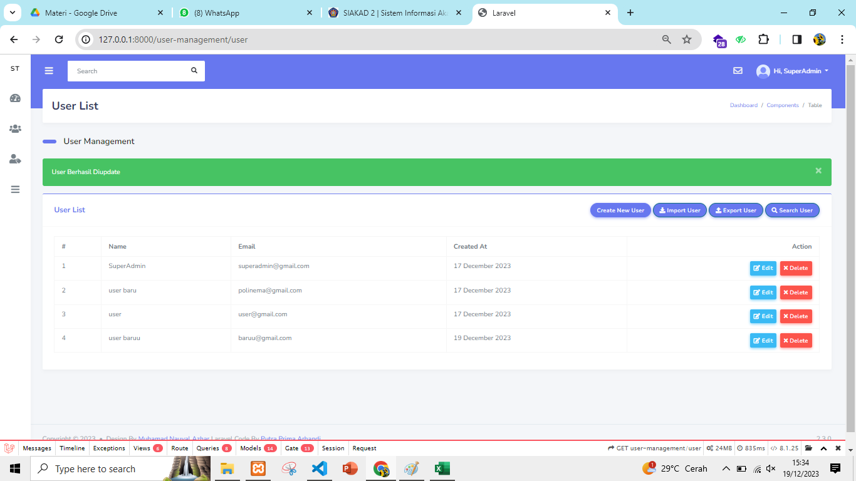
14 | Cek Fungsi Edit User | User admin tidak dapat edit user dengan mengosongkan field email | Negatif | User telah masuk ke halaman user list | 1. Membuka halaman user list 2. Klik button edit user 3. Mengosongkan field email 4. klik button submit | nama: user baru email: | User admin gagal edit email user | User admin gagal edit email user | Pass | 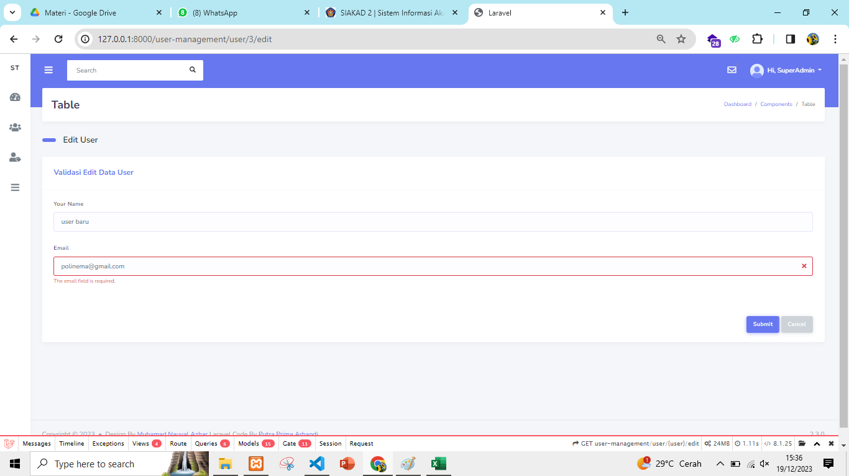
15 | Cek Fungsi Edit User | User admin tidak dapat edit user dengan mengosongkan field nama | Negatif | User telah masuk ke halaman user list | 1. Membuka halaman user list 2. Klik button edit user 3. Mengosongkan field nama 4. klik button submit | nama: email: supermin@gmail.com | User admin gagal edit nama user | User admin gagal edit nama user | Pass | 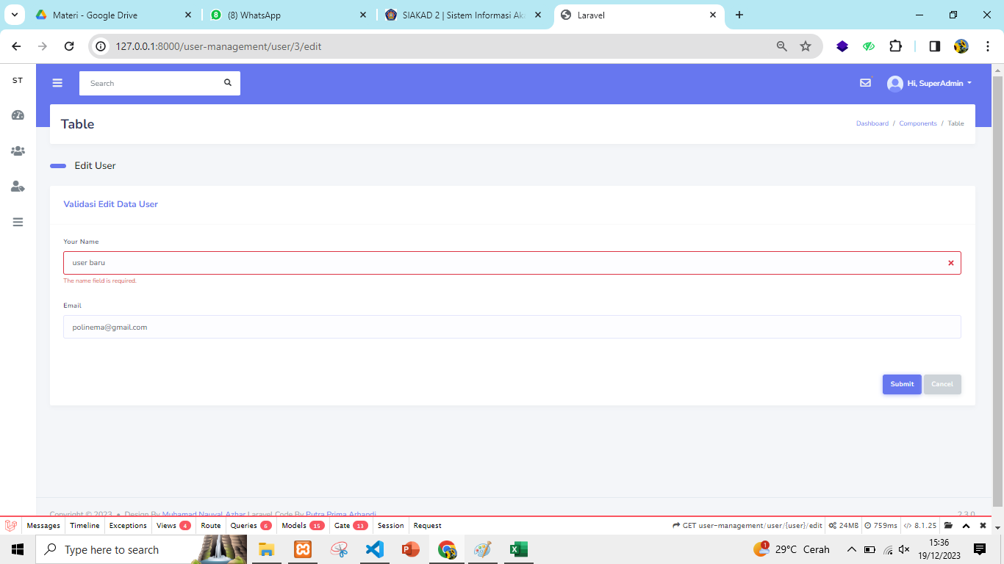
16 | Cek Fungsi Edit User | User admin tidak dapat edit user dengan mengosongkan field nama dan email | Negatif | User telah masuk ke halaman user list | 1. Membuka halaman user list 2. Klik button edit user 3. Mengosongkan field nama 4. klik button submit | nama: email: | User admin gagal edit data nama dan email user | User admin gagal edit nama dan email user | Pass | 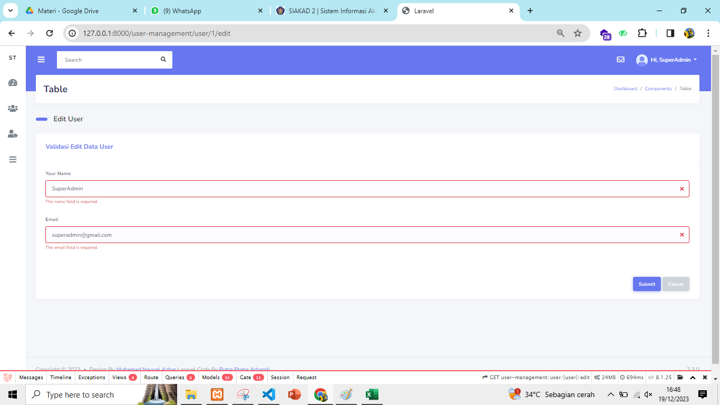
17 | Cek Fungsi Delete User | User admin dapat menghapus user | Positif | User telah masuk ke halaman user list | 1. Membuka halaman user list 2. Klik button hapus user 3. klik button OK pada alert |  | User admin berhasil hapus user | User admin berhasil hapus user | Pass
18 | Cek Fungsi Delete User | User admin dapat cancel hapus user | Positif | User telah masuk ke halaman user list | 1. Membuka halaman user list 2. Klik button hapus user 3. klik button Cancel pada alert |  | User admin dapat cancel hapus user | User admin dapat cancel hapus user | Pass | 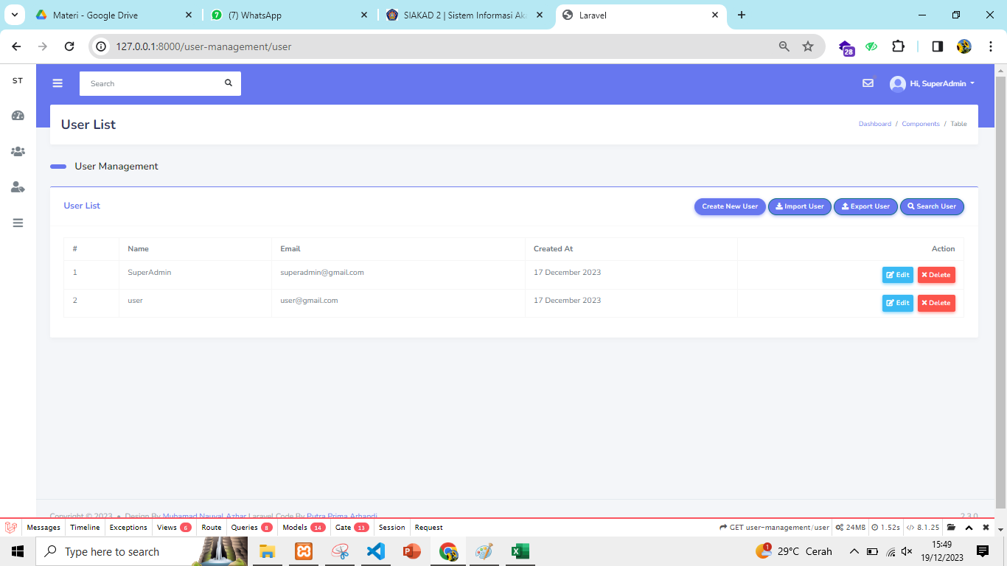
19 | Cek Fungsi Search User | User admin dapat mencari data user | Positif | User telah masuk ke halaman user list | 1. Membuka halaman user list 2. Klik button search user 3. Mengisi field nama yang dicari 4. Klik button submit | name: user admin | User admin berhasil menemukan nama yang di search | User admin berhasil menemukan nama yang di search | Pass | 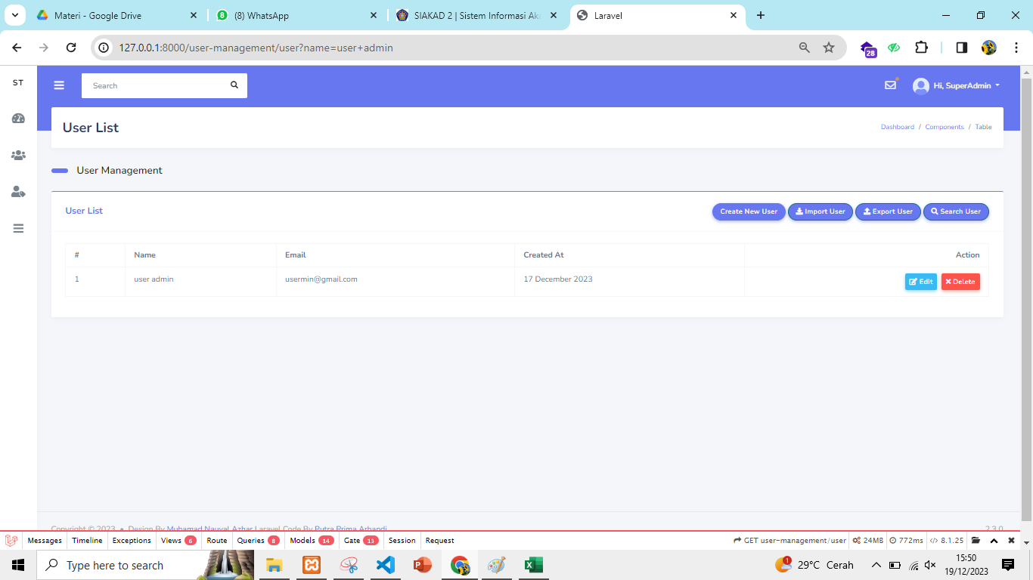
20 | Cek Fungsi Logout | User admin dapat melakukan logout | Positif | User telah berhasil masuk ke dashboard | 1. Menampilkan halaman dashboard 2. Klik button logout |  | User admin berhasil logout | User admin berhasil logout | Pass

